Totalt
Totalt
 | Potential | Mörhet | Saftighet | Smak | Utseende i rå form
1. Biff, Krav, Garant | 4.13 | 4.88 | 5.00 | 9.88 | 23.88
2. Böja Stommen SRB | 6.94 | 5.94 | 6.06 | 12.63 | 31.56
3. KLS/Nilsson Löttorp, SRB | 7.50 | 6.81 | 6.69 | 14.50 | 35.50
4. Jersey, Stut, Limetransit | 7.13 | 7.13 | 7.06 | 15.50 | 36.81
5. Wagyu/Brown Swiss, Alpha Wagyu | 8.69 | 8.44 | 8.19 | 15.50 | 40.81

Råvara | Utseende i rå form | Mörhet | Saftighet | Smak | Potential
 | Skala 1 -10 x 1 | Skala 1 - 10 x 1 | Skala 1 - 10 x 1 | Skala 1- 10 x 2 | 35-50 poäng = Potentiell Exceptionell råvara
 |  |  |  |  | 30-34 = Utmärkt råvarukvalité
 |  |  |  |  | 25-29 = Hög råvarukvalité
 |  |  |  |  | 20-24 = Standard råvara

1. Biff, Krav, Garant | 4.13 | 4.88 | 5.00 | 9.88 | 23.88
2. Böja Stommen SRB | 6.94 | 5.94 | 6.06 | 12.63 | 31.56
3. KLS/Nilsson Löttorp, SRB | 7.50 | 6.81 | 6.69 | 14.50 | 35.50
4. Jersey, Stut, Limetransit | 7.13 | 7.13 | 7.06 | 15.50 | 36.81
5. Wagyu/Brown Swiss, Alpha Wagyu | 8.69 | 8.44 | 8.19 | 15.50 | 40.81

1. medelvärde = summan av alla värden/ antal värden

1
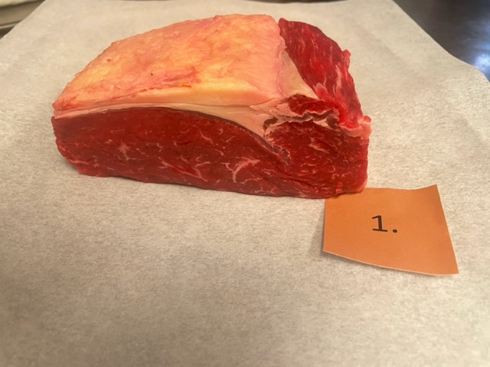
Nummer: | 1. |  |  |  | KOCKARNAS KOMMENTARER:
Producent: | - |  |  |  | Utseende i rå form:
Plats: | Garant Krav Biff |  |  |  | Ljus i köttet med doft syrlig och liten marmorering
Ras: | - |  |  |  | Lätt fuktig i köttet, lätt talgdoft
Levnadsätt: |  |  |  |  | Ej hängd?
Ålder: |  |  |  |  | Mörhet:
Kön: |  |  |  |  | Rimlig mörhet
Foder: |  |  |  |  | Lite tuggmotstånd
Slakteri: |  |  |  |  | Saftighet:
Slaktdatum: | 25/4 2023 |  |  |  | Kort saftighet och små fibrer
Slaktvikt:
Formklass: |  |  |  |  | Smak:
Fettklass: |  |  |  |  | Lätt sötma med mild spannmålssmak
Nedkylning: |  |  |  |  | Mild syrlig frisk kort smak
Hängning hel/halv: |  |  |  |  | God köttsmak men saknar djupet
Nedskärning detalj: |  |  |  |  | Viss champinjon, söt, lite umami, metall
Hängmörning:
Förpackning
Levererat: | Referens inköpt på Hemköp Nordstan

Antal kockar: | 8

Råvara 1
 | UTSEENDE | MÖRHET | SAFTIGHET | SMAK
Kock 1 | 5 | 5 | 4 | 5.5
Kock 2 | 4 | 4.5 | 5 | 4
Kock 3 | 4.5 | 4.5 | 5 | 5.5
Kock 4 | 3 | 5 | 6 | 6
Kock 5 | 4.5 | 4.5 | 4.5 | 5
Kock 6 | 4 | 4.5 | 4.5 | 3.5
Kock 7 | 4 | 6 | 5 | 5
Kock 8 | 4 | 5 | 6 | 5
Kockar | UTSEENDE | MÖRHET | SAFTIGHET | SMAK | Potential
 | Skala 1-10 | Skala 1 - 10 | Skala 1-10 | Skala 1 - 10 | 35-50 poäng = Exceptionell råvara
 | x 1 | x 1 |  | x 2 | 30-34 = Utmärkt råvarukvalité
 |  |  |  |  | 25-29 = Hög råvarukvalité
 |  |  |  |  | 20-24 = Standard råvara | Kock 1
Kock 1 | 5 | 5 | 4 | 5.5 |  | Kock 2
Kock 2 | 4 | 4.5 | 5 | 4 |  | Kock 3
Kock 3 | 4.5 | 4.5 | 5 | 5.5 |  | Kock 4
Kock 4 | 3 | 5 | 6 | 6 |  | Kock 5
Kock 5 | 4.5 | 4.5 | 4.5 | 5 |  | Kock 6
Kock 6 | 4 | 4.5 | 4.5 | 3.5
Kock 7 | 4 | 6 | 5 | 5
Kock 8 | 4 | 5 | 6 | 5

summa | 33 | 39 | 40 | 79 | 23.88
potential | 4.13 | 4.88 | 5.00 | 9.88 | 23.9

2
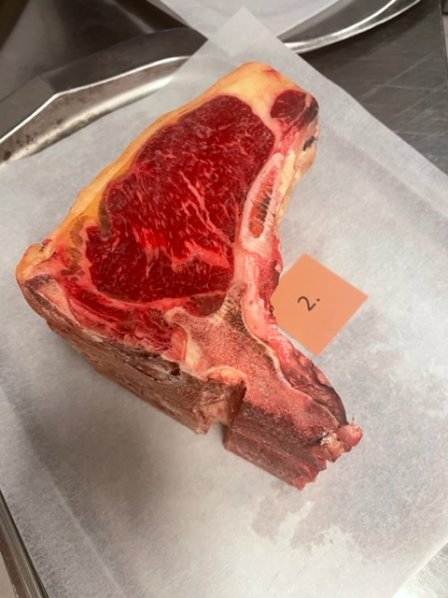

Nummer: | 2. |  |  |  | KOCKARNAS KOMMENTARER:
Producent: | Böja Stommen |  |  |  | Utseende i rå form:
Plats: | Böja |  |  |  | Liten mer marmorering, tydölig hängning
Ras: | 100% SRB |  |  |  | Låg kappa, torr
Levnadsätt: | Lösdrift o bete fri tillgång till foder, hö. |  |  |  | Klarröd djup färg, tunnare gul kappa
Ålder: | 57 månader |  |  |  | Mörhet:
Kön: | Ko |  |  |  | Fin mörhet
Foder: | Mjölkkalv första 10v, bete, ensilage, hö |  |  |  | Kort tuggighet
Slakteri: | 20/4 23 |  |  |  | Saftighet:
Slaktdatum: | 361 kg |  |  |  | Rund saftighet
Slaktvikt: | R- |  |  |  | Initialt saftig med tappar snabbt
Formklass: | 4- |  |  |  | Smak:
Fettklass: | Långsamt till under 6°C på 24h |  |  |  | Mild lätt järn, lätt nötig cashew
Nedkylning: | Bäckenbenhängt helkropp 14 dagar, 2,5°-3°C ca 75% |  |  |  | Medellång eftersmak
Hängning hel/halv: |  |  |  |  | Smörig smak, nötigt och gott
Nedskärning detalj: | 5/5 23 |  |  |  | Långvarig kosmak
Hängmörning:
Förpackning
Levererat: | 15/5 23
Antal kockar: | 8
Råvara 2
 | UTSEENDE | MÖRHET | SAFTIGHET | SMAK
Kock 1 | 5 | 5 | 4.5 | 4.5
Kock 2 | 6 | 7 | 6.5 | 6.5
Kock 3 | 7.5 | 5 | 6.5 | 7
Kock 4 | 9 | 7 | 8 | 8
Kock 5 | 5.5 | 6 | 6 | 6
Kock 6 | 6.5 | 6.5 | 6 | 5.5
Kock 7 | 8 | 5 | 5 | 6
Kock 8 | 8 | 6 | 6 | 7
Kockar | UTSEENDE | MÖRHET | SAFTIGHET | SMAK | Potential
 | Skala 1-10 | Skala 1 - 10 | Skala 1-10 | Skala 1 - 10 | 35-50 poäng = Exceptionell råvara
 | x 1 | x 1 |  | x 2 | 30-34 = Utmärkt råvarukvalité
 |  |  |  |  | 25-29 = Hög råvarukvalité
 |  |  |  |  | 20-24 = Standard råvara
Kock 1 | 5 | 5 | 4.5 | 4.5
Kock 2 | 6 | 7 | 6.5 | 6.5
Kock 3 | 7.5 | 5 | 6.5 | 7
Kock 4 | 9 | 7 | 8 | 8
Kock 5 | 5.5 | 6 | 6 | 6
Kock 6 | 6.5 | 6.5 | 6 | 5.5
Kock 7 | 8 | 5 | 5 | 6
Kock 8 | 8 | 6 | 6 | 7

summa | 55.5 | 47.5 | 48.5 | 101 | 31.56
potential | 6.94 | 5.94 | 6.06 | 12.63 | 31.6

3
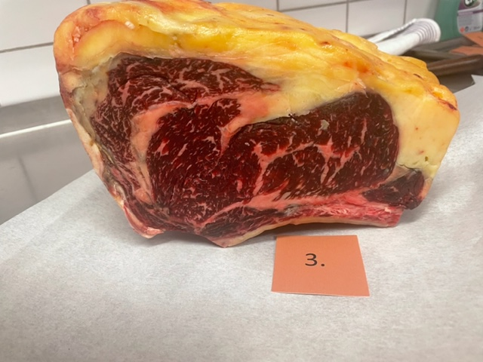

Nummer: | 3. |  |  |  | KOCKARNAS KOMMENTARER:
Producent: | Stefan & Egon Nilsson |  |  |  | Utseende i rå form:
Plats: | Löttorp Öland |  |  |  | Stor hängdoft, en köttbit att bli kär i
Ras: | SRB |  |  |  | Mörkare röd/brun i köttet smörig doft
Levnadsätt: |  |  |  |  | Mer marmorering, viss fuktighet, bra styckning, stall
Ålder: | 108 mån |  |  |  | Mörhet:
Kön: | Ko |  |  |  | Bra jämn mörhet
Foder: |  |  |  |  | Viss tuggighert
Slakteri: | KLS Kalmar |  |  |  | Saftighet:
Slaktdatum: | 14/4 23 |  |  |  | Lång homogen saftighet
Slaktvikt: | 434,8 kg |  |  |  | Mycket köttsaft och bra textur
Formklass: | R |  |  |  | Smak:
Fettklass: | 3+ (Marmorering klass 5) |  |  |  | Varm smakbild, medellång smak hängmörade toner
Nedkylning: | 2 dygn +2 |  |  |  | Kort intensiv smörig biffsmak
Hängning hel/halv: |  |  |  |  | Hög smak, brynt smör, ev smaka av grädde
Nedskärning detalj: | 18/4 23
Hängmörning: | 18/4 - 10/5 4,5° ca 70-75%
Förpackning | Slaktarpapper
Levererat: | 15/5 23

Råvara 3
 | UTSEENDE | MÖRHET | SAFTIGHET | SMAK
Kock 1 | 6 | 6 | 6 | 6
Kock 2 | 8 | 9 | 8 | 8.5
Kock 3 | 6 | 4.5 | 6 | 6
Kock 4 | 10 | 8 | 8 | 9
Kock 5 | 8 | 8 | 7 | 7
Kock 6 | 7 | 6 | 5.5 | 6.5
Kock 7 | 7 | 6 | 6 | 7
Kock 8 | 8 | 7 | 7 | 8
Antal kockar: | 8
Kockar | UTSEENDE | MÖRHET | SAFTIGHET | SMAK | Potential
 | Skala 1-10 | Skala 1 - 10 | Skala 1-10 | Skala 1 - 10 | 35-50 poäng = Exceptionell råvara
 | x 1 | x 1 |  | x 2 | 30-34 = Utmärkt råvarukvalité
 |  |  |  |  | 25-29 = Hög råvarukvalité
 |  |  |  |  | 20-24 = Standard råvara
Kock 1 | 6 | 6 | 6 | 6
Kock 2 | 8 | 9 | 8 | 8.5
Kock 3 | 6 | 4.5 | 6 | 6
Kock 4 | 10 | 8 | 8 | 9
Kock 5 | 8 | 8 | 7 | 7
Kock 6 | 7 | 6 | 5.5 | 6.5
Kock 7 | 7 | 6 | 6 | 7
Kock 8 | 8 | 7 | 7 | 8

summa | 60 | 54.5 | 53.5 | 116 | 35.50
potential | 7.50 | 6.81 | 6.69 | 14.50 | 35.5

4
Nummer: | 4. |  |  |  | KOCKARNAS KOMMENTARER:
Producent: | Sverker Abrahamsson |  |  |  | Utseende i rå form:
Plats: |  |  |  |  | Hög fin marmorering, väldigt torr, viss rökig doft
Ras: | Jersey |  |  |  | Väldigt mörk, charkdoft
Levnadsätt:
Ålder: | 4 år 3 mån |  |  |  | Mörhet:
Kön: | Stut |  |  |  | Hög mörhet, för mör?
Slakteri:
Slaktdatum: | 6/3 23 |  |  |  | Saftighet:
Slaktvikt: | 298 kg |  |  |  | Smörig saftighet med korta fibrer
Formklass: | O- |  |  |  | Mört kött som håller saftigheten till sista tugga
Fettklass: | 3- |  |  |  | Smak:
Nedkylning: |  |  |  |  | Söt mogen, välagrad hårdost, rostade nötter
Hängning hel/halv: | 2 veckor |  |  |  | Ändå balanserad, lätt syra med gräsigt djup, umami, gräddig, fyllig, funky!
Nedskärning detalj: |  |  |  |  | Ostig, härsket?, smakar lite rökt.
Hängmörning: | Dry Age vaccumpåse |  |  |  | Tydlig biffsmak med svamp o smör
Förpackning |  |  |  |  | Stall, grääs och lite syra
Levererat: | 15/5 23

Antal kockar: | 8

Råvara 4
 | UTSEENDE | MÖRHET | SAFTIGHET | SMAK
Kock 1 | 6 | 6.5 | 6.5 | 7.5
Kock 2 | 7 | 7.5 | 7.5 | 6.5
Kock 3 | 7.5 | 8.5 | 7 | 7.5
Kock 4 | 7 | 7 | 7 | 6
Kock 5 | 8 | 9 | 8 | 9.5
Kock 6 | 7.5 | 7.5 | 8.5 | 8
Kock 7 | 7 | 6 | 6 | 9
Kock 8 | 7 | 5 | 6 | 8
Kockar | UTSEENDE | MÖRHET | SAFTIGHET | SMAK | Potential
 | Skala 1-10 | Skala 1 - 10 | Skala 1-10 | Skala 1 - 10 | 35-50 poäng = Exceptionell råvara
 | x 1 | x 1 |  | x 2 | 30-34 = Utmärkt råvarukvalité
 |  |  |  |  | 25-29 = Hög råvarukvalité
 |  |  |  |  | 20-24 = Standard råvara
Kock 1 | 6 | 6.5 | 6.5 | 7.5
Kock 2 | 7 | 7.5 | 7.5 | 6.5
Kock 3 | 7.5 | 8.5 | 7 | 7.5
Kock 4 | 7 | 7 | 7 | 6
Kock 5 | 8 | 9 | 8 | 9.5
Kock 6 | 7.5 | 7.5 | 8.5 | 8
Kock 7 | 7 | 6 | 6 | 9
Kock 8 | 7 | 5 | 6 | 8

summa | 57 | 57 | 56.5 | 124 | 36.81
potential | 7.13 | 7.13 | 7.06 | 15.50 | 36.8

5
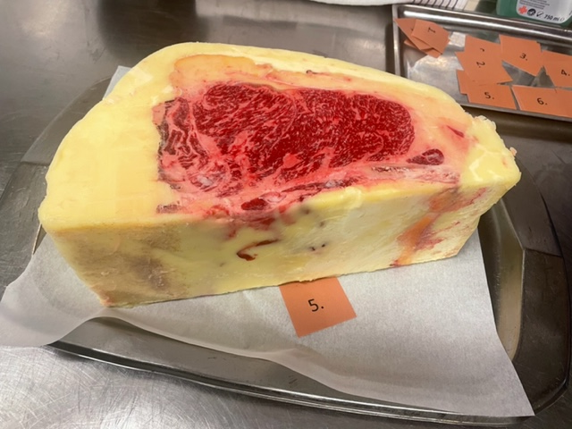

Nummer: | 5. |  |  |  | KOCKARNAS KOMMENTARER:
Producent: | Alpha Wagyu AB |  |  |  | Utseende i rå form:
Plats: | Borrarps Gård, 51461 Dalstorp |  |  |  | Otroligt stor i storleken, sval mild doft
Ras: | Waguy/Swiss Brown |  |  |  | Fint ljusgult talg, hög marmorering
Levnadsätt: | Naturbete Lösdrift |  |  |  | Perfekt!
Ålder: | 45 mån |  |  |  | Mörhet:
Kön: | Stut |  |  |  | otroligt mör
Slakteri: | Galtholmen |  |  |  | Fantastiskt med bra bett
Slaktdatum: | 13/4 23 |  |  |  | Saftighet:
Foder: | Ekologisk uppfödning. Gräs och ensilage, hö. |  |  |  | Smörjande korta fibrer, fettet juicar
 | Sista 3 månader: foderblanding |  |  |  | Saftig nötig, fin harmoni i smak o textur
 | (ensilage, spannmål (korn, havre, vete), mineralfoder) |  |  |  | Smak:
Nedkylning: |  |  |  |  | Söt mellanlång, med vissa milda toner
Hängning hel/halv: |  |  |  |  | Lång len smak
Nedskärning detalj: |  |  |  |  | Umami, hö, smör, svamp
Hängmörning: | Talgad |  |  |  | Hasselnötter, brynt smör, hög smak!
Förpackning | Slaktpapper |  |  |  | Gräddig dämpad smakmild ko
Levererat: | 15/5 23

Antal kockar: | 8

Råvara 5
 | UTSEENDE | MÖRHET | SAFTIGHET | SMAK
Kock 1 | 8 | 8 | 8.5 | 7.5
Kock 2 | 9.5 | 9 | 9 | 9
Kock 3 | 8 | 9 | 8 | 8
Kock 4 | 10 | 9 | 9 | 9
Kock 5 | 9 | 10 | 9 | 8.5
Kock 6 | 7 | 5.5 | 6 | 7
Kock 7 | 9 | 9 | 8 | 7
Kock 8 | 9 | 8 | 8 | 6
Kockar | UTSEENDE | MÖRHET | SAFTIGHET | SMAK | Potential
 | Skala 1-10 | Skala 1 - 10 | Skala 1-10 | Skala 1 - 10 | 35-50 poäng = Exceptionell råvara
 | x 1 | x 1 |  | x 2 | 30-34 = Utmärkt råvarukvalité
 |  |  |  |  | 25-29 = Hög råvarukvalité
 |  |  |  |  | 20-24 = Standard råvara
Kock 1 | 8 | 8 | 8.5 | 7.5
Kock 2 | 9.5 | 9 | 9 | 9
Kock 3 | 8 | 9 | 8 | 8
Kock 4 | 10 | 9 | 9 | 9
Kock 5 | 9 | 10 | 9 | 8.5
Kock 6 | 7 | 5.5 | 6 | 7
Kock 7 | 9 | 9 | 8 | 7
Kock 8 | 9 | 8 | 8 | 6

summa | 69.5 | 67.5 | 65.5 | 124 | 40.81
potential | 8.69 | 8.44 | 8.19 | 15.50 | 40.8

